下岗人员档案
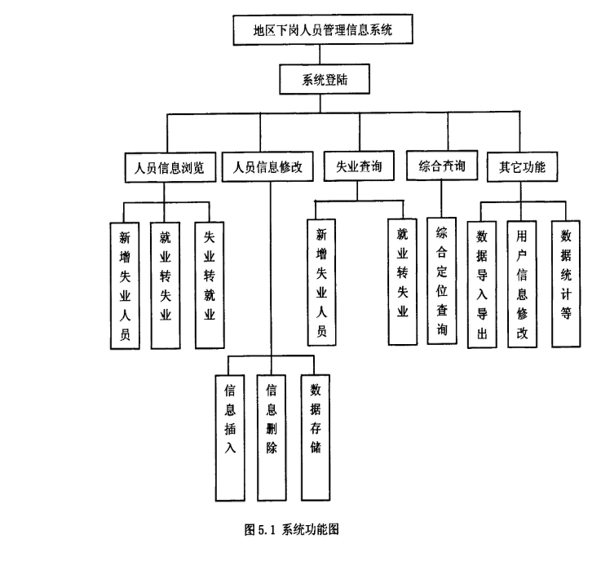
http://www.docin.com/p-812878066.html

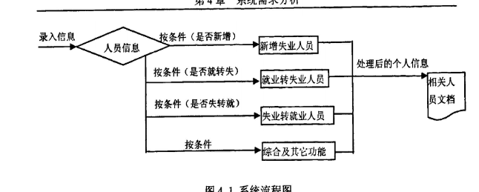

就失业证编号

是否就业转失业
原工作单位
失业登记时间
失业原因
享受低保情况
享受标准
技术特长
技术工种
技术登记
特困职工
困难原因
培训意向\
是否求职意向
求职意向
推荐单位及次数
家庭月平均收入
家庭成员数
子女人数
在学子女人数
是否就业
失业转就业时间
就业去向
是否有劳动合同
劳动合同期限
备注'
删除日期
删除原因
配偶有无
配偶姓名
配偶单位
配偶收入
身体状况

